Sheet1
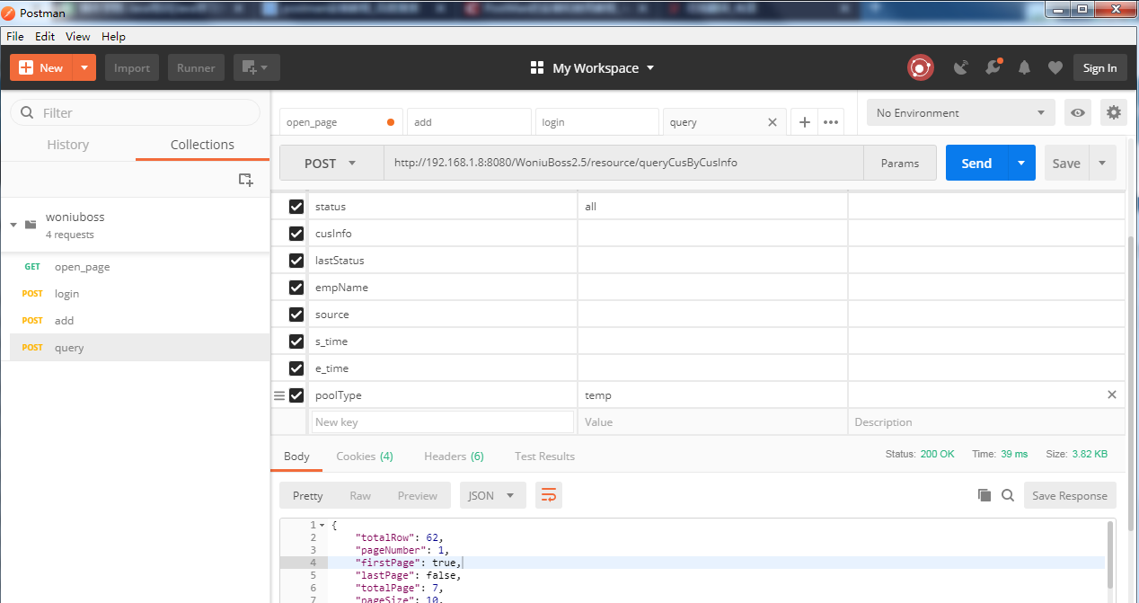
2020-3-20工作日志
项目名称 | 蜗牛BOSS系统2.5版功能测试
项目进展 | a，编写自动化测试脚本框架一半 b，编写woniuboss接口测试用例10条，用于测试工具的练习
项目任务模块 | 培训资源
已完成的工作内容 | 1，搭建github远程仓库目录 2，完成rf接口测试脚本的编写及执行 3，完成rf自定义库的编写及引入使用 4，完成postman接口测试脚本练习 5，完成jmeter接口测试脚本练习 6，完成LoadRunner接口测试脚本的编写及执行
未完成工作 | 接口文档的编写
预计完成时间节点 | 2020年3月21日24：00前

截图
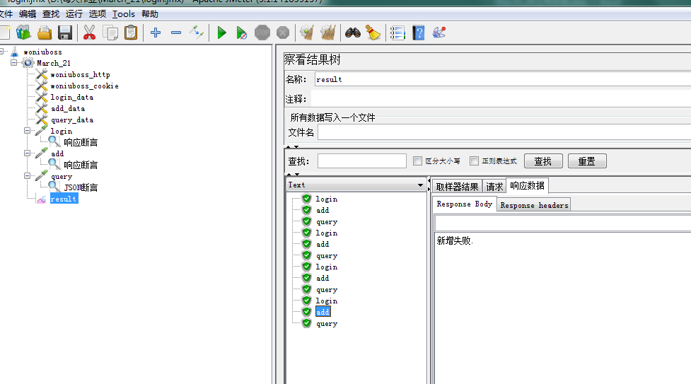
LoadRunner脚本截图

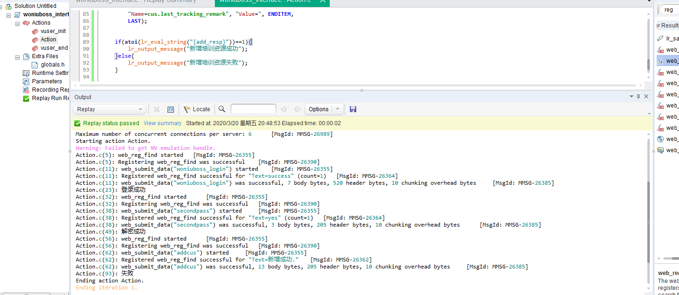

jmeter脚本截图

